入金消込
画面 | システム名 | 施設使用料・償還金等料金計算及び納付書作成システム 口座振替データ作成機能構築業務 | 作成者 | 藤城 |  | 修正者
 | サブシステム名 | 入金消込 | 作成日 | 2025-04-10 |  | 修正日
画面イメージ |  |  |  | 機能説明
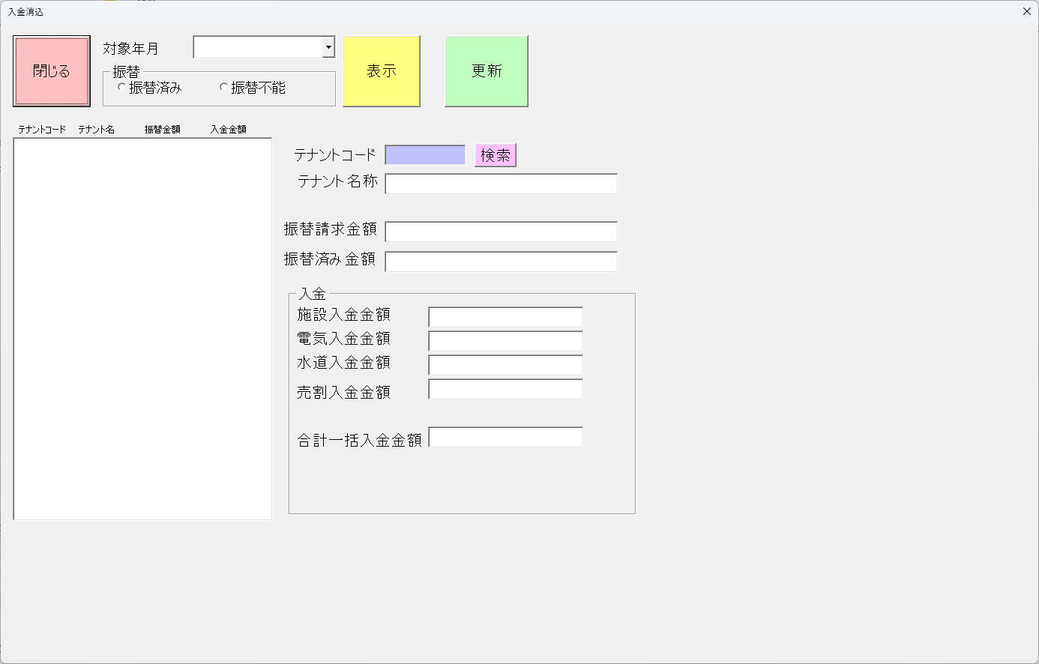
 |  |  |  | 閉じる | 画面を閉じる

 |  |  |  | データ作成

 |  |  |  | 対象年月

 |  |  |  | 振替

 |  |  |  | 表示

 |  |  |  | 更新

 |  |  |  | 振替請求金額

 |  |  |  | 振替済み金額

 |  |  |  | 施設入金金額

 |  |  |  | 電気入金金額

 |  |  |  | 水道入金金額

 |  |  |  | 売割入金金額

 |  |  |  | 合計一括入金金額

